hoja1
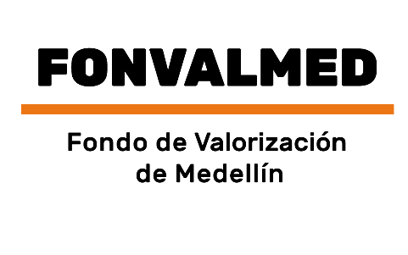 Plan Anual de Adquisiciones

Objeto | valor | código
Actualización, mantenimiento, soporte y ajustes al sistema financiero-contable erp-safix, en modalidad software como servicio (saas). | 182,772,870 COP | 81112204;43231503
Uso, soporte y mantenimiento de la red de datos interna del Aeropuerto Olaya Herrera | 44,361,065 COP | 81112205
Alquiler de equipos de tecnología requeridos para cumplir con las actividades del Fondo de Valorización del Distrito de Medellín | 170,529,475 COP | 81112401; 81112502
Contrato Interadministrativo de telecomunicaciones unificadas y de seguridad perimetral, que incluye alquiler de equipos para el Fondo de Valorización de Medellín | 18,797,819 COP | 81161707
Seguridad de la informacion | 90,400,000 COP | 81111500
Licenciamiento y soporte del aplicativo Agility RPA para el Fondo de Valorización del Distrito de Medellín - FONVALMED | 4,644,325 COP | 84101704
Adquisición, suscripción, soporte y actualización de licencias de software para el Fondo de Valorización de Medellín - FONVALMED | 125,179,724 COP | 43231512;81112501
MANTENIMIENTO DE EQUIPOS, RACS, SWITCHES | 4,835,051 COP | 44102900
Realizar la marcación de bienes muebles | 10,000,000 COP | 55121503
Prestación del servicio integral de alquiler de equipos tecnológicos y suministro de licenciamiento de software requeridos para cumplir con las actividades del Fondo de Valorización del Distrito de Medellín | 231.613.288 COP | 43231512;81112501;81112401;81112502;43212105;43211711
Servicios PAAS de herramienta Bussiness Process Management Suite (BPMS) en modalidad Cloud Computing y apoyo en la automatización de procesos del fondo de Valorización del Distrito de Medellín | 116,715,340 COP | 81111508
Administración y soporte de la página web de la entidad. | 63,051,993 COP | 81111800
Adquisición de firma digital con dos (2) tokens físicos que permita la expedición de certificación electrónica para el Fondo de Valorización de Medellín | 595,000 COP | 43232200
Adquisición de firma digital con un (1) token físico que permita la expedición de certificación electrónica para el Fondo de Valorización de Medellín | 297.500 COP | 43232201;32131023
Actualización, mantenimiento, soporte y ajustes al sistema financiero-contable ERP-SAFIX, en modalidad software como servicio (SAAS). | 120.008.958 COP | 81112100
Adquisición de dos (2) servidores NAS incluyendo discos duros, para la custodia, protección y almacenamiento de la información del Fondo de Valorización de Medellín. | 30.515.825 COP | 81112100
Adquisición de dos (2) UPS - Sistema de Alimentación Ininterrumpida de energía eléctrica y dos (2) equipos ethernet de 1000mbps protectores contra sobretensiones para el Fondo de Valorización de Medellín. | 32.439.030 COP | 39121000
Servicios PAAS de herramienta Bussiness Process Management Suite (BPMS) en modalidad Cloud Computing y apoyo en la automatización de procesos del fondo de Valorización del Distrito de Medellín. | 63.545.387 COP | 81111500

